战斗系统简述
战斗系统简述

 | 1.游戏战斗系统的主要玩法为以战棋的形式对自己的战车下达指令在地图上移动，发现敌方的战车单位并攻击。

 | 2.战斗系统参考《钢铁骑士》系列，并针对手机特点和手游玩家进行相应的改进和优化

 | 3.战斗画面为2D俯视角战棋
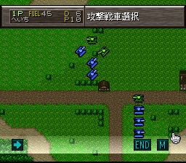

 | 4.游戏的战斗系统为回合战术，玩家先指定行动方针，然后再进行实际操作，
 | 以太阁立志传5的单挑战为例
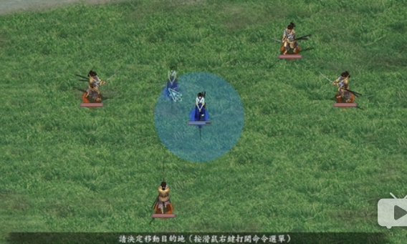

 | 首先决定如何行动

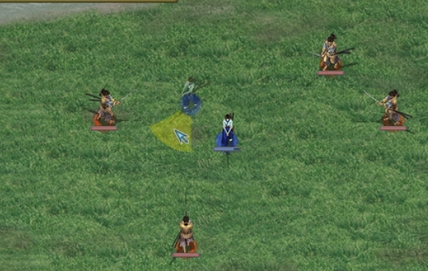

 | 确定好移动点后选择朝向
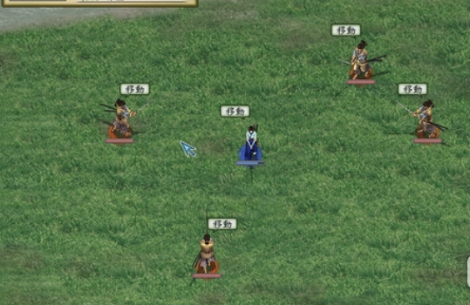

 | 确定好朝向后等于完全确定了行动方针，敌我双方都在同一回合内行动
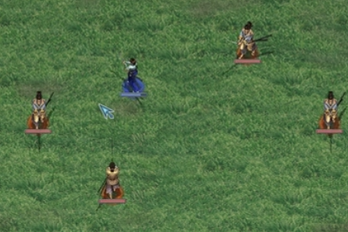

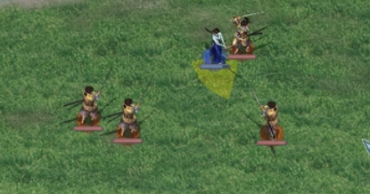

 | 行动完成后如果出现可以攻击的目标则进入攻击回合，否则继续进入移动回合。

 | 5.战斗系统特点：不同于传统战棋游戏更侧重于数值上，本游戏更偏向战术上的预判，正确的走位和对战场地形的利用。

战斗队伍配置
战斗队伍

一个战斗小队内包含6个战车单位
玩家最多可以拥有4个战斗小队
玩家可以在编队界面对战斗小队进行编成
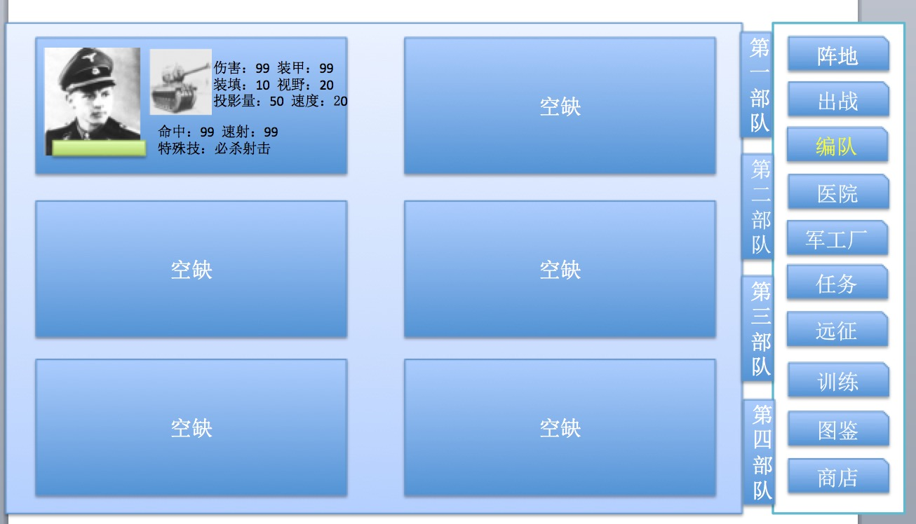

在每场战斗开始前需要玩家对小队的战斗位置进行设置，
战斗位置由关卡设计预先设置好，玩家只能决定该位置布置的单位，不能自由选择位置
这么做的目的是为了丰富PVE关卡的设置。

战场规则
战场规则

战场为诸多正方形格子拼接而成
一般情况下不小于20×12，战场形状视实际情况来决定，
由于战场相对于一般手游战棋更大，因此需要支持缩放功能，可参考Uniwar
每格只能同时存在一个战车单位
不同的地形对战车有不同的影响。
战场存在战争迷雾，对于非视野内的区域只能看到地形无法观察到是否有单位
战争迷雾采用阴影遮罩的形式

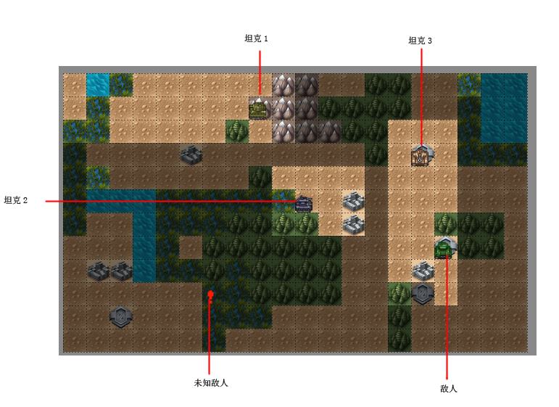

如上图：
正常情况下的坦克最大视野为周边1格+视野方向3×8，如坦克1

战场上存在着可以遮挡视线的建筑物，当视野方向有建筑物遮挡时则无法看到建筑物后边的情况，具体参照坦克视野规则

自己的坦克小队可以共享视野，所以在图中坦克2的视野被建筑物遮挡，但依然能看到坦克3的视野范围内的情况

坦克3的视野内有敌人，可以被显示

未知敌人则代表该位置有敌方发动了攻击，但无法得知敌方的具体情况

战场上的地形要素主要存在以下几种

 | 砂地，不会造成任何影响

 | 草地，不会造成任何影响

 | 森林，移动力下降，隐蔽上升

 | 山地，移动力大幅下降，隐蔽大幅上升

 | 掩体，隐蔽上升

 | 无法移动，但不会遮挡视野

 | 无法移动，会遮挡视野和妨碍攻击

坦克的移动力即坦克的速度值，不同地块对于移动力是消耗操作
当一个坦克的剩余移动力小于一个地块的消耗需求时则无法移动到该地块

战斗规则
战斗规则

战斗回合主要是以下循环
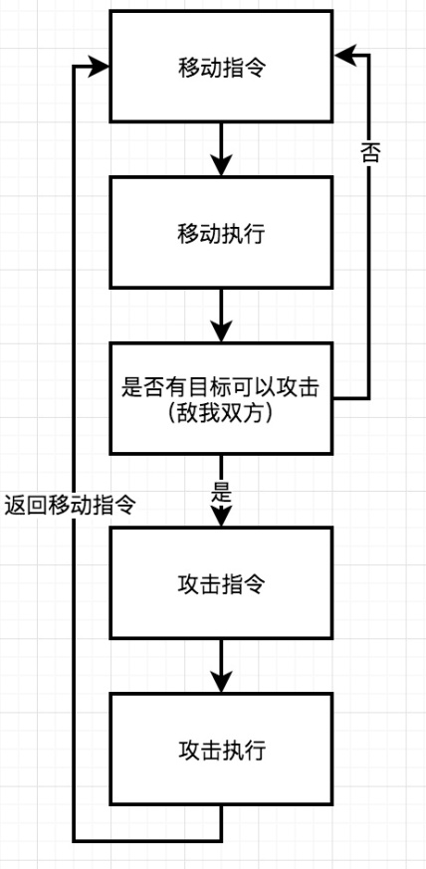

战斗回合将会严格执行此循环，无法在攻击指令回合内移动，也无法在移动指令回合内攻击

移动指令

在移动指令回合，玩家可以任意选择想要移动的单位
当单位被选中时，选择移动，地图上出现可以移动到的位置。
选择详情，可以看到单位当前的详细状态和信息
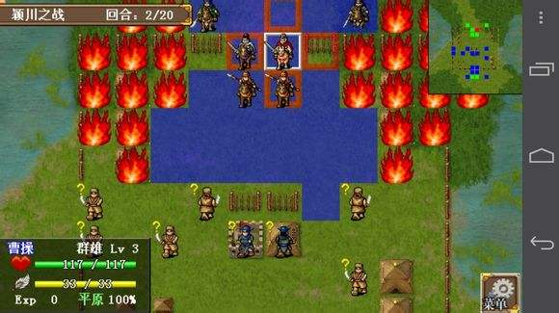

可以移动的位置由坦克的移动速度所决定
在移动的位置点击或者直接拖动到想移动的位置，该位置就会出现坦克的虚影，而后需要设置坦克朝向
如果玩家点击当前单位所在的位置则视玩家为移动到当前所在位置，仍需设置坦克朝向
朝向在游戏中占据着重要的地位，基本上决定了视野的范围。
坦克总共可以设置8个朝向，但是在表现上为一个圆形，由程序自动帮玩家辅助矫正想要的方位
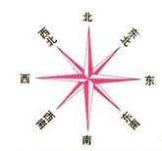

确定好方向后则视该单位操作指令完成，出现该单位当前位置到虚影位置的路线动画，
如果玩家想要反悔，则可以再次点击该单位重新设置位置和朝向，一旦设置完成则之前的指令取消
所有单位设置完毕则提示是否进入移动执行回合。玩家也可以通过结束回合指令进入移动执行回合

一个格子只能同时被一个单位占据，如果想要移动的位置已经有其他目标（实际存在），则提示当前位置已经有其他单位（针对敌我双方）
如果想要移动的位置已经被上一个执行行动指令的单位占据，则提示但前位置已经有其他单位想要部署（仅针对我方）

移动执行

敌我双方所有被下达了移动指令的单位在移动执行回合同时进行移动，在地图上有动画表现

如果敌我双方存在着对同一个位置点的移动单位，则速度快的单位优先到达，速度慢的单位在目标位置前一格停下

移动执行回合时，敌我双方同时执行“索敌”行动。在坦克单位的视野范围距离内，对进入范围的敌方坦克单位，依据投影量，地形，移动状态，驾驶员技能因素综合判断是否发现对方坦克单位。
判定未被发现的敌方坦克单位，显示在战场中。已发现的坦克单位如果在移动执行回合中，脱离了对方坦克的视野范围，则会从战场上消失。

所有单位的移动指令执行完毕后，判断是否存在可以攻击的单位，如果有，则进入攻击指令回合。

攻击指令
在该回合内可以操作战场上拥有攻击目标单位进行攻击，
玩家点击可以攻击目标的单位，选择攻击后可被攻击的目标身上出现UI提示，由玩家自行操作攻击哪个目标
玩家选择好目标后出现瞄准线提示该单位将要攻击的目标
玩家点击可以攻击目标的单位，选择待命则视为放弃该次攻击机会
玩家点击详情可以查看单位当前的详细状态
一个目标可以被多个单位攻击
玩家在选择好攻击目标后再点击攻击单位，重新选择攻击或者待命则意味着重新进行攻击部署

可被攻击目标的判定：
1.视野内出现的敌方坦克
2.射程上没有被障碍物所阻挡
3.可以发动攻击的单位没有炮塔故障

所有可以攻击的单位设置完毕则提示是否进入攻击执行回合。玩家也可以通过结束回合指令进入攻击执行回合
攻击范围的判定：
可旋转炮塔的坦克
以自身为中心的8格正方形 |  |  |  |  | 固定炮塔，与视野的方式相同，固定为8格
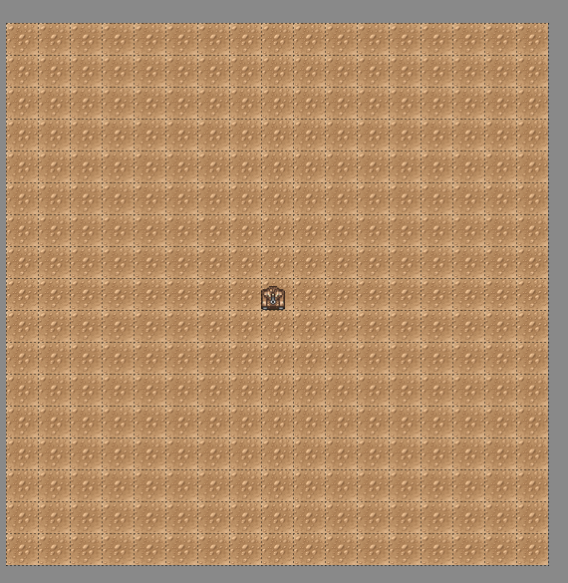
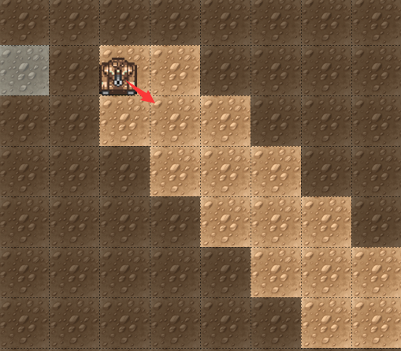

如果攻击方需要旋转炮塔进行攻击，则炮塔在攻击后恢复到攻击前的状态

攻击执行

所有敌我双方被下达了攻击指令的单位按照攻击优先级进行攻击
攻击优先级的计算：
攻击方转动炮塔优先度惩罚
攻击方驾驶员速射数值
攻击方坦克装填数值
攻击方驾驶员技能加成

进行攻击时会播放攻击动画，可以在设置中跳过
攻击动画的表现形式近似于钢铁骑士2的线框表现
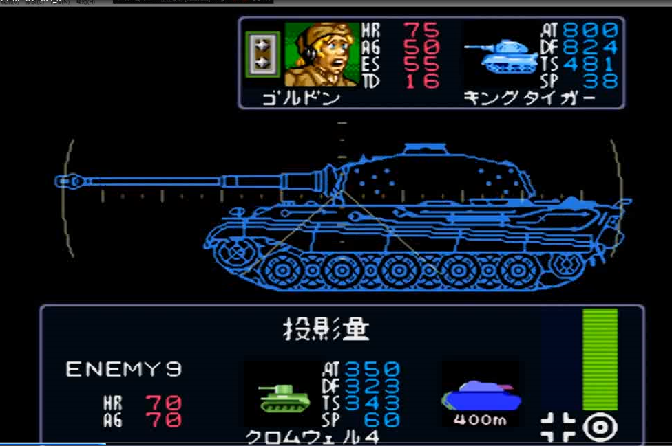

地图上也存在着简易的2D攻击动画表现，但如果选择看详细动画则地图上的2D动画就不会播放，
如果跳过攻击动画则只会表现地图上的简易攻击动画

攻击会出现以下结果：
击毁：彻底丧失战斗力，而后爆炸
炮塔损毁：陷入无法攻击状态，N回合自动回复
履带损毁：陷入无法移动状态，N回合后自动回复
未命中
命中无部位损毁
炮塔损毁和履带损毁为覆盖状态，即已经进入该状态的坦克在状态中继续被攻击造成相同状态时，原状态被新状态覆盖，但炮塔损毁和履带损毁是可以同时存在的

在攻击优先级次序中如果低优先级的先被高优先级击毁或者造成炮塔损毁则当回合无法进行攻击
如果同一个目标原本被多个单位攻击，但先被其中一个单位击毁，则剩下的未进行攻击的单位不再进行攻击。
如：A,B,C按照顺序依次对D进行攻击，但A已经击毁了D，所以B和C不再进行攻击

所有坦克单位攻击行为执行完毕后，攻击执行回合结束。根据关卡胜利情况判定是否进入下一个移动回合

胜利条件
PVE中的关卡主要分为两类，进攻战和防守战，两者的胜利条件有所差异
进攻战：N个战斗回合内全歼敌方战车单位
防守战：全歼地方战车单位，或者N个战斗回合内己方依然存在着存活的战车单位

战斗胜利后即进入结算

战斗失败则返回主界面

玩家可以通过战斗结算获得资源，单位和经验
玩家在战斗中的损失不会自动恢复。

具体公式

命中率计算 |  |  |  | 攻击优先度计算 |  |  | 移动优先度计算 |  | 击穿计算 |  | 部位破坏计算 |  | 侦查计算

攻击方移动状态命中率惩罚 |  |  | D1 | 攻击方转动炮塔优先度惩罚 |  | D1 | 坦克类型惩罚 | D1 | 攻击方主炮穿甲值 | A1 | 炮弹类型加成 | A1 | 坦克视野
防御方移动状态命中率惩罚 |  |  | D2 |  |  |  |  |  | 攻击方驾驶员技能加成 | A2 |  |  | 相对距离
防御方掩体命中率惩罚 |  |  | D3 | 攻击方驾驶员速射数值 |  | A1 | 坦克速度 | A1 |  |  | 驾驶员技能影响 | D1 | 投影量
攻击距离惩罚 |  |  | D4 | 攻击方坦克装填数值 |  | A2 | 驾驶员技能加成 | A2 | 防御方被弹部位装甲值 | B1
 |  |  | A1 | 攻击方驾驶员技能加成 |  | A3 |  |  | 防御方掩体防御加成 | B2 |  |  | 移动状态发现率惩罚
攻击方驾驶员命中数值 |  |  | A2 |  |  |  |  |  | 防御方驾驶员技能加成 | B3 |  |  | 地形要素发现率影响
攻击方驾驶员技能加成 |  |  |  |  |  |  |  |  |  |  |  |  | 驾驶员技能影响
 |  |  | B1
防御方投影量

计算流程 |  |  |  |  |  |  |  |  | 计算流程 |  | 计算流程

根据计算公示计算攻击方此次攻击是否命中 |  |  |  |  |  |  |  |  | 攻击命中后，根据计算公示计算是否击穿 |  | 攻击命中，未击毁目标时，根据计算公示计算是否破坏部位
1/2随机命中部位：车体or炮塔 |  |  |  |  |  |  |  |  | 判定击穿，直接击毁目标
 |  |  |  |  |  |  |  |  |  |  | 攻击命中炮塔，可随机破坏主炮或炮塔座圈
计算公式：待定 |  |  |  |  |  |  |  |  | 计算公式：待定 |  | 攻击命中车体，可随机破坏履带

 |  |  |  |  |  |  |  |  |  |  | 固定炮塔类单位无法被破坏炮塔座圈

 |  |  |  |  |  |  |  |  |  |  | 计算公式：待定

 | 投影量距离衰减 |  | 1格衰减5%
 | 8 | 0.65
 | 7 | 0.7
 | 6 | 0.75
 | 5 | 0.8
 | 4 | 0.85
 | 3 | 0.9
 | 2 | 0.95
 | 1 | 1

 | 投影量=坦克投影量值*[100%-5%*（目标与坦克的距离格数-1）]*地形隐蔽值（90%or80%）

 | 车长命中=车长命中值*[100%-5%*（目标与坦克的距离格数-1）]

 | 命中=投影量实际值+车长命中
 | 命中>100，一定命中
 | 命中<100，成为百分比值
 | 命中部位随机 50%+车长技能加成

 | 伤害=距离对应伤害值*个人技能加成-命中部位装甲值*个人技能加成

 | 实际伤害>0 击毁
 | -100<实际伤害<0

 |  | 1到20
 |  | 20到50
 |  | 50到100
 |  | >100

 | 攻击顺序=速射+装填*车长技能加成-炮塔旋转惩罚（固定为10）

战斗数值
单位数值

单位基本数值主要由车长和坦克两部分组成

车长

命中：车长的火炮瞄准能力，参与命中计算
速射：车长的快速开火能力，参与攻击速度计算
状态：车长的健康状态，正常情况下是健康，连续出战可能会消耗疲劳值进入疲劳状态，如果在战斗中受伤则疲劳消耗加倍。
等级：车长的等级，在战斗中获得经验可以升级，等级越高属性最大值越高
技能：车长的特殊技能，可能影响到战场上的计算，一个车长只能有1个技能，技能等级可以升级，有上限
相性：对于某一个类型或者某个特殊型号的适用性。

坦克

坦克有不同的类型，有以下几种

类型 | 速度 | 投影量 | 视野 | 主炮伤害 | 装填速度 | 装甲 | 炮塔类型
轻型坦克 | 快 | 小 | 视具体情况而定 | 小 | 视具体情况而定 | 弱 | 旋转
中型坦克 | 一般 | 中 |  | 中 |  | 一般 | 旋转
重型坦克 | 慢 | 大 |  | 大 |  | 强 | 旋转
坦克歼击车 | 慢 | 大 |  | 大 |  | 强 | 固定

速度： | 坦克在战场上一回合的最大移动距离，参与坦克移动优先度判断
投影量： | 坦克在战场上的尺寸大小，影响命中和隐蔽。
视野： | 坦克的视野范围，影响侦查敌人的计算
主炮伤害： | 所有坦克的攻击最大距离统一为1600，即8格
 | 不同主炮在不同距离的伤害有差异
装填速度： | 影响攻击速度，与车长速射能力相结合
装甲： | 坦克分为3个方位：正面，侧面和背面，不同方位的装甲数值不一样，一般来说侧面为最小值，正面为最大值
 | 同时装甲又分成两个部位，炮塔和车体。针对炮塔容易导致坦克无法攻击，针对车体则容易造成移动力下降
炮塔类型： | 影响攻击目标的判断，固定炮塔的坦克在移动指令完毕后只能攻击自身当前朝向视野内的敌人，
 | 如果敌人是在共享视野但并非是当前朝向视野内时则无法攻击
 | 旋转炮塔则可以攻击共享视野内的敌人，但如果跟朝向视野不一致会有旋转时间加成

炮弹类型：

穿甲弹 | 穿甲能力最强，
高爆弹 | 伤害较低但不容易miss

视野规则：
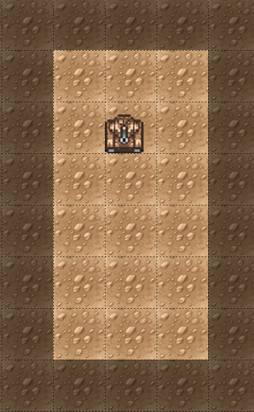
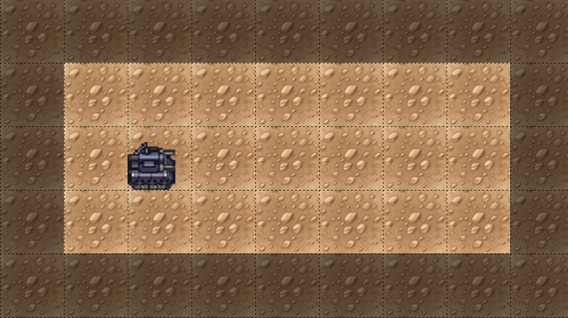
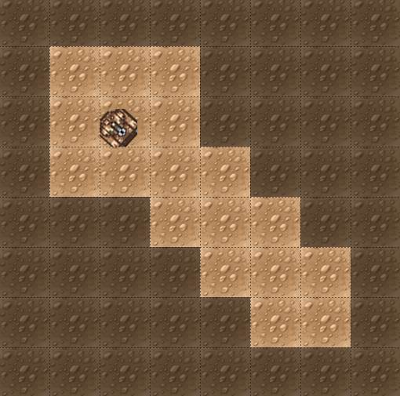

坦克视野为周边一格以及炮塔朝向方位的视野值×3

如果视野内有障碍物阻挡则需要把障碍物的影响范围计算在内
障碍物会遮挡所坦克朝向与自身水平方向的视野范围
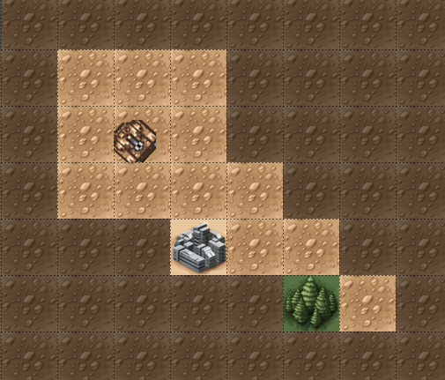
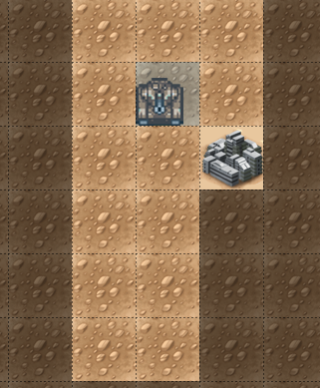
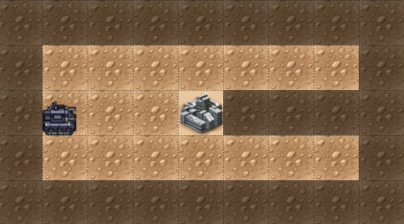

一些地形有隐蔽效果加成，隐蔽效果与投影量大小有关，投影量越小，隐蔽效果越好

